受入 (様式)
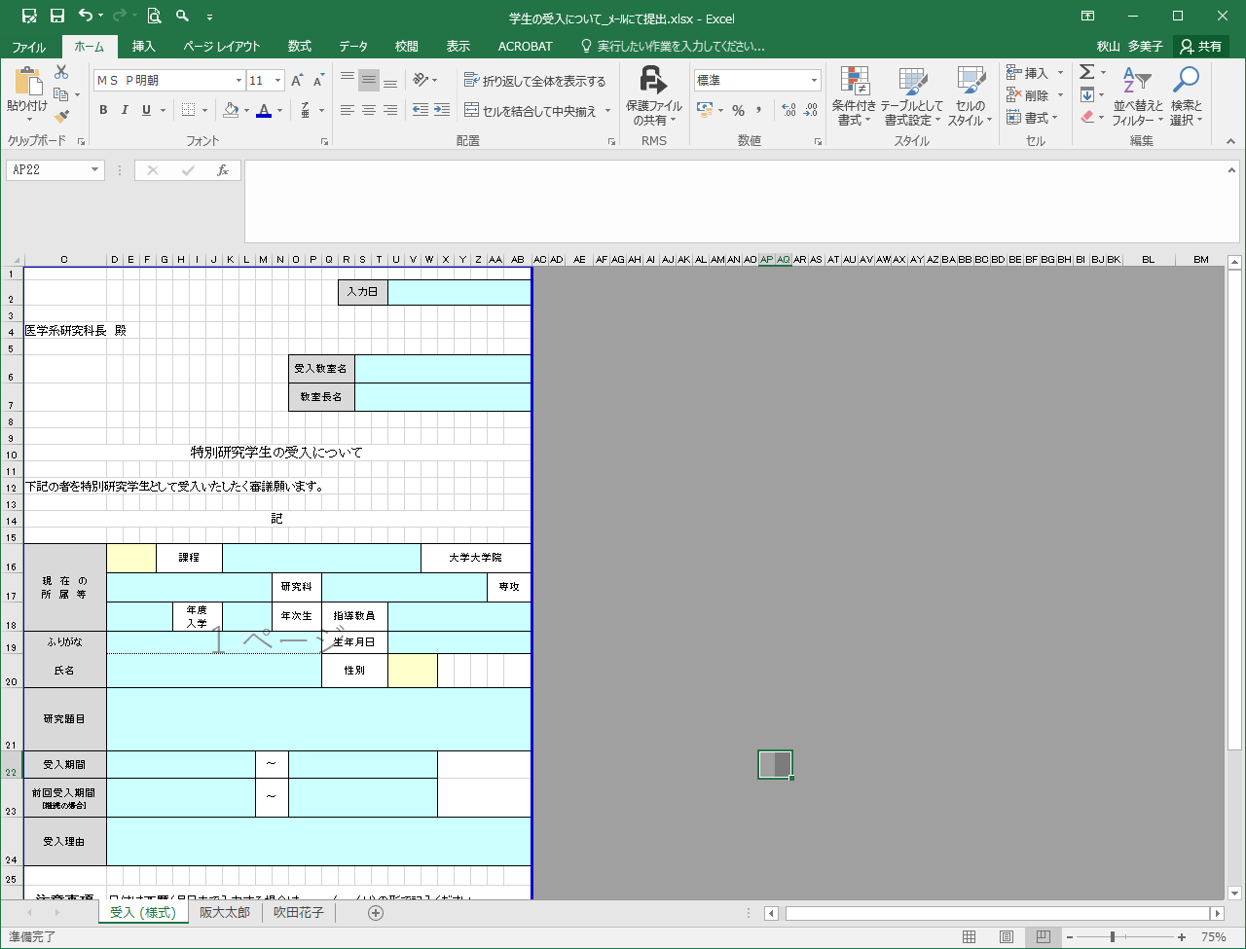
「受入（様式）」のシートをコピーし、学生ごとにシートを作成してください。
作成後はメールにて教務係へご提出ください。
i-kyomu-kyomu@office.osaka-u.ac.jp
提出期限：受け入れ開始月の前々月の20日まで。
例/10月1日受入の場合、8/20までが期限。
その他必要書類：学生所属大学（または研究科）長より
本研究科長あての依頼文。
締め切りは同上。
 |  |  |  |  |  |  |  |  |  | 入力日

医学系研究科長 殿

 |  |  |  |  |  |  | 受入教室名
 |  |  |  |  |  |  | 教室長名

特別研究学生の受入について

下記の者を特別研究学生として受入いたしたく審議願います。

記

現 在 の 所 属 等 |  |  | 課程 |  |  |  |  |  |  |  | 大学大学院
 |  |  |  |  |  | 研究科 |  |  |  |  |  | 専攻
 |  |  |  | 年度 入学 |  | 年次生 |  |  | 指導教員
ふりがな |  |  |  |  |  |  |  |  | 生年月日
氏名 |  |  |  |  |  |  |  |  | 性別
研究題目
受入期間 |  |  |  |  | ～
前回受入期間 [継続の場合] |  |  |  |  | ～
受入理由

注意事項 | 日付は西暦（月日まで入力する場合は、yyyy/mm/dd）の形で記入ください。
 |  | 入力箇所

 |  | ドロップダウンリストから選択

提出方法 | 教務係へメールにて提出ください。 |  |  |  |  |  | （ | i-kyomu-kyomu@office.osaka-u.ac.jp |  |  |  |  | ）
 | ※印刷物での提出不可

